4 Tablica 2 - Graf 2
Tablica 2: Struktura članova OMF-a prema dobi i spolu |  |  |  |  |  |  |  |  |  |  |  |  |  |  |  |  |  | Travanj 2018.
Table 2: Mandatory pension funds members age and sex structure |  |  |  |  |  |  |  |  |  |  |  |  |  |  |  |  |  | April 2018

 | Muškarci Male |  |  | Žene Female |  |  | Ukupno Total |  |  | Mjesečna promjena broja - muškarci Monthly change in number - Male |  |  | Mjesečna promjena broja - žene Monthly change in number - Female |  |  | Ukupna mjesečna promjena Total monthly change
Dob Age | Kategorije / Categories |  |  | Kategorije / Categories |  |  | Kategorije / Categories |  |  | Kategorije / Categories |  |  | Kategorije / Categories |  |  | Kategorije / Categories
 | A | B | C | A | B | C | A | B | C | A | B | C | A | B | C | A | B | C
≤ 18 | 6 | 2,728 | 6 | 3 | 1,722 | 3 | 9 | 4,450 | 9 | -1 | 198 | 0 | 0 | 3 | -1 | -10.00% | 4.73% | -10.00%
19 - 24 | 256 | 94,581 | 114 | 171 | 77,880 | 93 | 427 | 172,461 | 207 | 0 | 255 | 0 | -4 | 125 | 2 | -0.93% | 0.22% | 0.98%
25 - 29 | 426 | 120,521 | 68 | 303 | 113,150 | 94 | 729 | 233,671 | 162 | 5 | 115 | 1 | 7 | -128 | 1 | 1.67% | -0.01% | 1.25%
30 - 34 | 803 | 145,647 | 68 | 422 | 138,550 | 55 | 1,225 | 284,197 | 123 | -6 | -89 | -1 | -1 | -450 | 2 | -0.57% | -0.19% | 0.82%
35 - 39 | 869 | 155,797 | 72 | 377 | 147,263 | 81 | 1,246 | 303,060 | 153 | 10 | 53 | 2 | -8 | 182 | 1 | 0.16% | 0.08% | 2.00%
40 - 44 | 740 | 139,410 | 78 | 386 | 137,335 | 92 | 1,126 | 276,745 | 170 | 8 | 333 | -1 | 8 | 98 | 0 | 1.44% | 0.16% | -0.58%
45 - 49 | 516 | 116,513 | 107 | 260 | 122,920 | 92 | 776 | 239,433 | 199 | 1 | 263 | 0 | 3 | 281 | -4 | 0.52% | 0.23% | -1.97%
50 - 54 | 302 | 111,190 | 143 | 153 | 115,780 | 209 | 455 | 226,970 | 352 | 3 | 195 | 0 | 1 | 147 | -1 | 0.89% | 0.15% | -0.28%
55 - 59 | 0 | 52,442 | 245 | 0 | 41,397 | 7,723 | 0 | 93,839 | 7,968 | -5 | 1,312 | -5 | 0 | 1,233 | 247 | - | 2.79% | 3.13%
60 - 64 | 0 | 11 | 11,832 | 0 | 1 | 7,367 | 0 | 12 | 19,199 | 0 | -481 | 738 | 0 | 0 | 141 | - | -97.57% | 4.80%
≥ 65 | 0 | 1 | 394 | 0 | 0 | 234 | 0 | 1 | 628 | 0 | 0 | 24 | 0 | 0 | 28 | - | 0.00% | 9.03%
Ukupno Total | 3,918 | 938,841 | 13,127 | 2,075 | 895,998 | 16,043 | 5,993 | 1,834,839 | 29,170 | 15 | 2,154 | 758 | 6 | 1,491 | 416 | 0.35% | 0.20% | 4.19%
Sveukupno Total | 955,886 |  |  | 914,116 |  |  | 1,870,002 |  |  | 2,927 |  |  | 1,913 |  |  | 0.26%
Izvor / Source: Regos

Grafikon 2: Dobna i spolna struktura članova OMF-a po kategorijama fondova (A, B i C) |  |  |  |  |  |  |  |  |  |  |  |  | Travanj 2018.
Chart 2: OMF members age and sex structure by funds categories (A, B and C) |  |  |  |  |  |  |  |  |  |  |  |  | April 2018

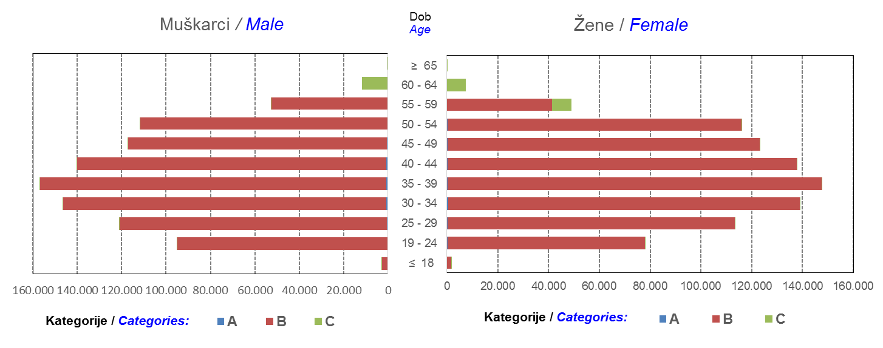

Izvor / Source: Regos
Sadržaj / Contents
 |  |  |  |  |  |  |  |  |  |  |  |  |  |  |  |  |  | stranica/page 4

10 Graf 5.1, 5.2, 5.3
Grafikon 5.1: Vrijednosti obračunskih jedinica OMF-ova kategorije A | Travanj 2018.
Chart 5.1: Values of category A OMFs' units of account | April 2018
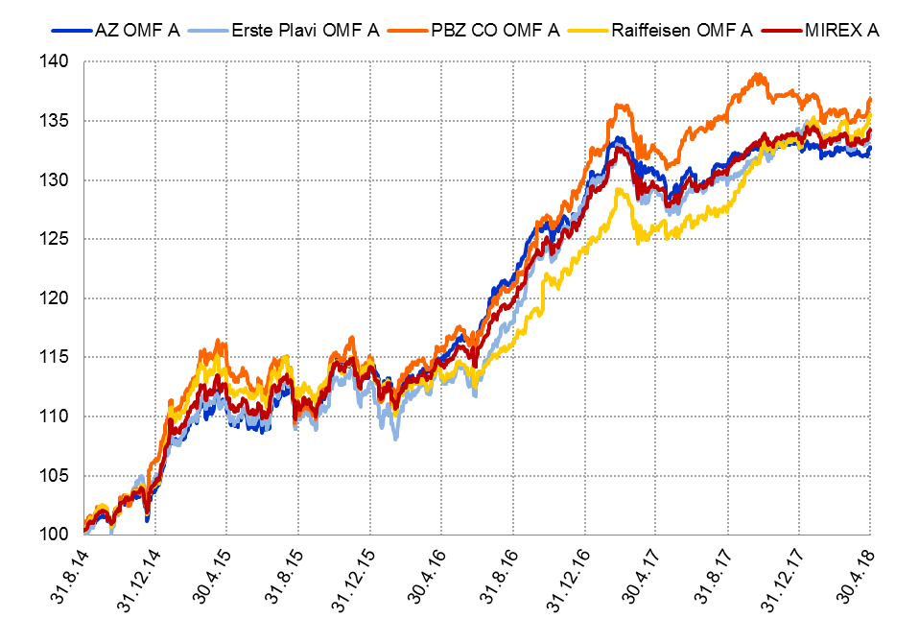

Izvor / Source: HANFA

Grafikon 5.2: Vrijednosti obračunskih jedinica OMF-ova kategorije B
Chart 5.2: Values of category B OMFs' units of account
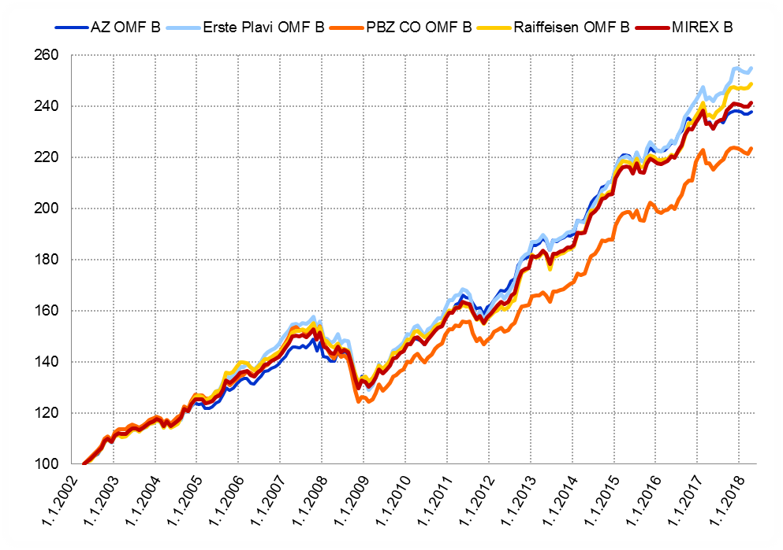

Izvor / Source: HANFA

Grafikon 5.3: Vrijednosti obračunskih jedinica OMF-ova kategorije C
Chart 5.3: Values of category C OMFs' units of account
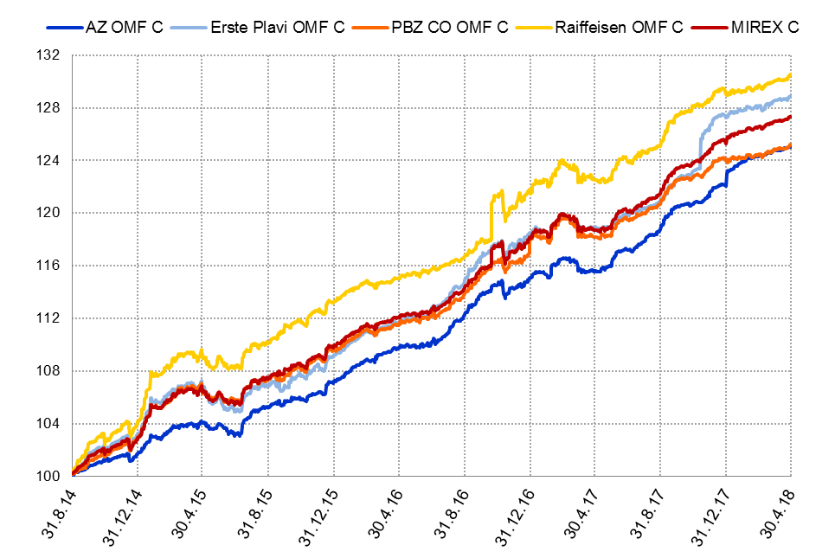

Izvor / Source: HANFA
Sadržaj / Contents
 | stranica / page 10

12 Tablica 13 - Graf 6
Tablica 13: Članstvo ODMF-ova1) |  |  |  |  |  |  |  |  | Travanj 2018.
Table 13: ODMFs' Membership1) |  |  |  |  |  |  |  |  | April 2018

Članstvo / Membership | AZ benefit ODMF | AZ profit ODMF | Croatia osiguranje ODMF | Croatia osiguranje 1000 A ODMF | Croatia osiguranje 1000 C ODMF | Erste Plavi Expert ODMF | Erste Plavi Protect ODMF | Raiffeisen ODMF | Ukupno Total
Početak razdoblja Beginning of the period | 41,566 | 102,237 | 26,415 | 52 | 26 | 20,843 | 30,847 | 68,840 | 290,826
Udjel Share | 14.29% | 35.15% | 9.08% | 0.02% | 0.01% | 7.17% | 10.61% | 23.67% | 100.00%
Novi članovi New members | 775 | 414 | 220 | 13 | 8 | 143 | 353 | 684 | 2,610
Mirovina Retirement | 20 | 27 | 24 | 2 | 0 | 3 | 0 | 43 | 119
Smrt Death | 7 | 5 | 0 | 0 | 0 | 0 | 10 | 5 | 27
Ostalo Other | 215 | 149 | 0 | 0 | 0 | 36 | 163 | 114 | 677
Ukupan prestanak članstva Membership termination total | 242 | 181 | 24 | 2 | 0 | 39 | 173 | 162 | 823
Kraj razdoblja End of the period | 42,099 | 102,470 | 26,611 | 63 | 34 | 20,947 | 31,027 | 69,362 | 292,613
Udjel Share | 14.39% | 35.02% | 9.09% | 0.022% | 0.0116% | 7.16% | 10.60% | 23.70% | 100.00%
Izvor / Source: DMD-ovi / DMDs
1) Preliminarni podaci / Preliminary data

Grafikon 6: Udjel ODMFova u ukupnom broju članova |  |  |  |  |  |  |  |  | Travanj 2018.
Chart 6: ODMFs' shares in total membership |  |  |  |  |  |  |  |  | April 2018
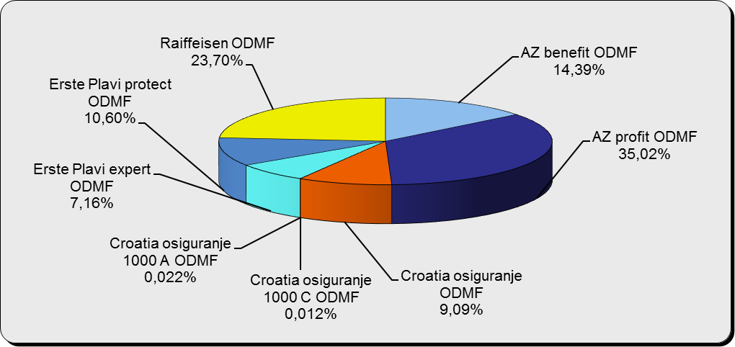

Izvor / Source: DMD-ovi / DMDs

Sadržaj / Contents

 |  |  |  |  |  |  |  |  | stranica / page 12

13 Tablica 14 - Graf 7
Tablica 14: Struktura članova ODMF-a prema dobi i spolu |  |  |  |  |  | KVARTALNI PODACI za: |  |  | OŽUJAK 2018.
Table 14: Open voluntary pension funds members age and sex structure |  |  |  |  |  | QUARTERLY DATA for: |  |  | MARCH 2018

 |  | Ožujak 2018. |  |  | Prosinac 2017. |  | Kvartalna promjena Quarterly change
 |  | March 2018 |  |  | December 2017 |  | Brojčana / In number |  | Relativna Relative
Dob Age | Muškarci Male | Žene Female | Ukupno Total | Muškarci Male | Žene Female | Ukupno Total | Muškarci Male | Žene Female | Ukupno Total
≤ 18 | 890 | 825 | 1,715 | 893 | 826 | 1,719 | -3 | -1 | -0.23%
19 - 24 | 4,095 | 2,390 | 6,485 | 4,091 | 2,417 | 6,508 | 4 | -27 | -0.35%
25 - 29 | 10,946 | 7,150 | 18,096 | 11,324 | 7,428 | 18,752 | -378 | -278 | -3.50%
30 - 34 | 19,419 | 14,129 | 33,548 | 19,456 | 14,225 | 33,681 | -37 | -96 | -0.39%
35 - 39 | 22,924 | 18,563 | 41,487 | 22,541 | 18,376 | 40,917 | 383 | 187 | 1.39%
40 - 44 | 22,320 | 20,228 | 42,548 | 21,814 | 19,944 | 41,758 | 506 | 284 | 1.89%
45 - 49 | 20,048 | 21,047 | 41,095 | 19,666 | 20,718 | 40,384 | 382 | 329 | 1.76%
50 - 59 | 31,517 | 34,477 | 65,994 | 30,841 | 33,614 | 64,455 | 676 | 863 | 2.39%
60 - 69 | 14,112 | 15,639 | 29,751 | 13,394 | 14,822 | 28,216 | 718 | 817 | 5.44%
70 - 84 | 3,852 | 5,547 | 9,399 | 3622 | 5165 | 8,787 | 230 | 382 | 6.96%
≥ 85 | 260 | 412 | 672 | 239 | 359 | 598 | 21 | 53 | 12.37%
Ukupno Total | 150,383 | 140,407 | 290,790 | 147,881 | 137,894 | 285,775 | 2,502 | 2,513 | 1.75%
Izvor / Source: DMD-ovi / DMDs

Grafikon 7: Dobna i spolna struktura članova ODMF-a na dan 31. ožujka 2018.
Chart 7: ODMF members age and sex structure as at 31 March 2018

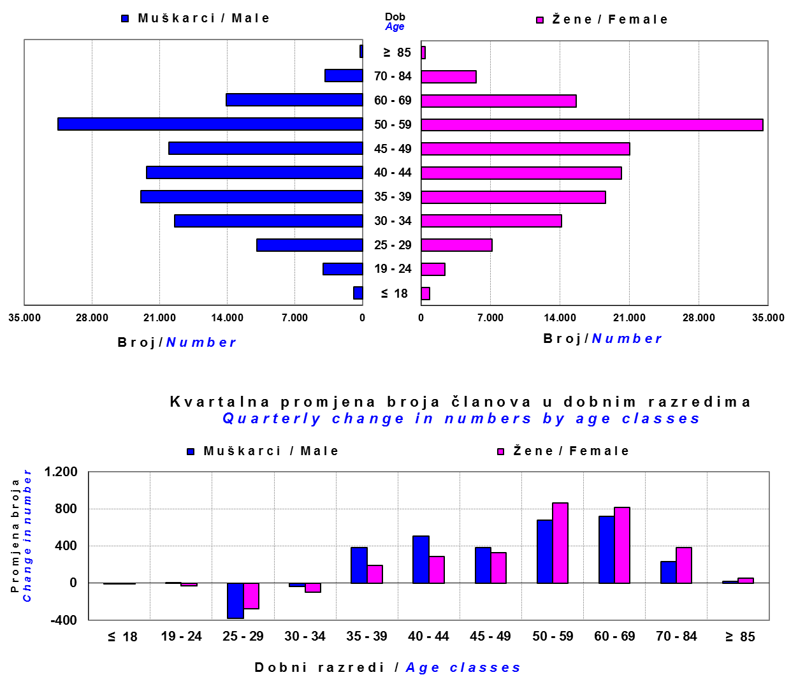

Izvor / Source: DMD-ovi / DMDs

Sadržaj / Contents

 |  |  |  |  |  |  |  |  | stranica/page 13

14 Tablica 15 - Graf 8
Tablica 15: Bruto mirovinski doprinosi uplaćeni ODMF-ovima1) |  |  |  |  | Travanj 2018.
Table 15: Gross pension contributions paid to ODMFs1) |  |  |  |  | April 2018

 |  |  |  | u tisućama kuna / in thousand HRK
Otvoreni dobrovoljni mirovinski fond Open voluntary pension fund | Bruto mirovinski doprinosi / Gross pension contributions
 | Travanj 2018. | Ožujak 2018. | Mjesečna promjena | Sveukupno od početka djelovanja 2) | Prirast ukupnih bruto doprinosa u tekućem mjesecu
 | April 2018 | March 2018 | Monthly change | Grand total since the start of activity 2) | Total net contributions growth in current month
AZ benefit ODMF | 9,639 | 11,318 | -14.84% | 680,959 | 1.44%
AZ profit ODMF | 10,024 | 10,485 | -4.39% | 1,552,471 | 0.65%
Croatia osiguranje ODMF | 2,864 | 2,418 | 18.45% | 276,041 | 1.05%
Croatia osiguranje 1000 A ODMF | 158 | 66 | 138.72% | 411 | 62.32%
Croatia osiguranje 1000 C ODMF | 98 | 165 | -40.43% | 348 | 39.38%
Erste Plavi Expert ODMF | 1,494 | 1,955 | -23.60% | 243,678 | 0.62%
Erste Plavi Protect ODMF | 3,170 | 4,239 | -25.20% | 235,245 | 1.37%
Raiffeisen ODMF | 8,300 | 9,563 | -13.22% | 1,290,866 | 0.65%
Ukupno / Total | 35,747 | 40,210 | -11.10% | 4,280,019 | 0.84%
Izvor / Source: DMD-ovi / DMDs
1) Bruto doprinosi jednaki su ukupno uplaćenim doprinosima članova dobrovoljnih mirovinskih fondova, prije odbitka naknade DMD-ova od uplaćenih doprinosa.
1) Gross contribution is a contribution paid in by members of a voluntary pension fund which includes DMDs' entry fee.
2) U ukupnim uplatama iskazana su i uplaćena sredstva državnog poticaja.
2) Total net contributions include state subsidies.

Grafikon 8: Mjesečna promjena bruto mirovinskih doprinosa uplaćenih ODMF-ovima |  |  |  |  | Travanj 2018.
Chart 8: Monthly change of gross pension contributions paid to ODMFs |  |  |  |  | April 2018
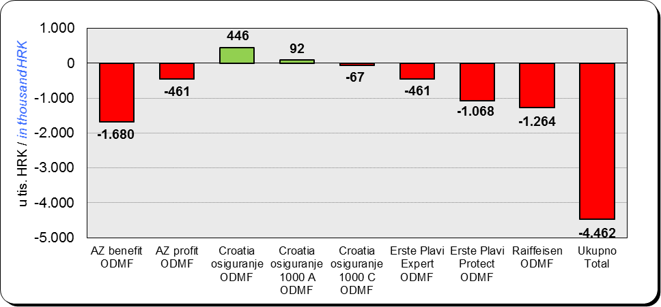

Izvor / Source: DMD-ovi / DMDs

Sadržaj / Contents

 |  |  |  |  | stranica / page 14

15 Tablica 16 - Graf 9,10
Tablica 16: Neto imovina ODMF-ova |  |  |  |  |  | Travanj 2018.
Table 16: ODMFs' net assets |  |  |  |  |  | April 2018

 |  |  |  |  |  | u tisućama kuna / in thousand HRK
Naziv fonda Fund name | Neto imovina / Net assets
 | Travanj 2018. |  | Ožujak 2018. |  | Promjena
 | April 2018 |  | March 2018 |  | Change
 | Iznos | Udjel | Iznos | Udjel | U iznosu | Relativna
 | Amount | Share | Amount | Share | Amount | Relative
AZ benefit ODMF | 562,079 | 14.19% | 556,420 | 14.19% | 5,658 | 1.02%
AZ profit ODMF | 1,521,293 | 38.40% | 1,508,771 | 38.47% | 12,522 | 0.83%
Croatia osiguranje ODMF | 221,414 | 5.59% | 217,818 | 5.55% | 3,596 | 1.65%
Croatia osiguranje 1000 A ODMF | 377 | 0.010% | 226 | 0.006% | 150 | 66.47%
Croatia osiguranje 1000 C ODMF | 328 | 0.008% | 238 | 0.006% | 90 | 38.02%
Erste Plavi Expert ODMF | 250,238 | 6.32% | 248,252 | 6.33% | 1,986 | 0.80%
Erste Plavi Protect ODMF | 199,706 | 5.04% | 197,748 | 5.04% | 1,957 | 0.99%
Raiffeisen ODMF | 1,206,108 | 30.45% | 1,192,177 | 30.40% | 13,931 | 1.17%
Ukupno / Total | 3,961,542 | 100.00% | 3,921,650 | 100.00% | 39,892 | 1.02%
Izvor /Source: HANFA

Grafikon 9: Udjeli pojedinih ODMF-ova u ukupnoj neto imovini |  |  |  |  |  | Travanj 2018.
Chart 9: ODMFs' shares in total net assets |  |  |  |  |  | April 2018

Izvor /Source: HANFA

Grafikon 10: Mjesečna promjena neto imovine ODMF-ova |  |  |  |  |  | Travanj 2018.
Chart 10: ODMFs net assets monthly change |  |  |  |  |  | April 2018
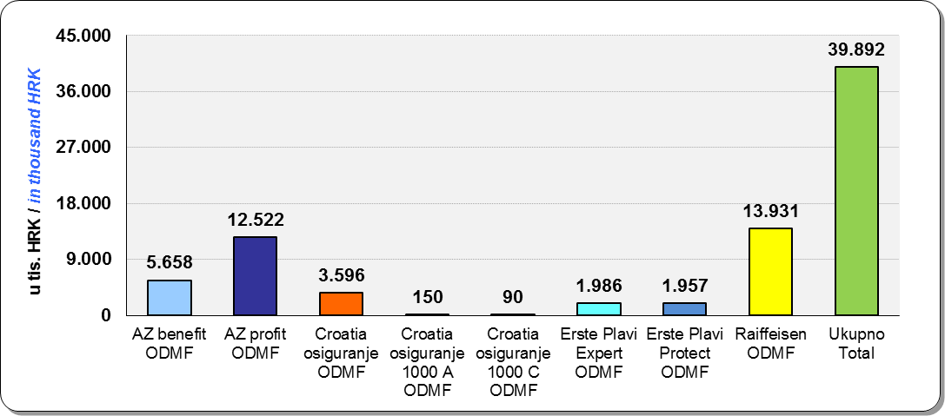

Izvor /Source: HANFA

Sadržaj / Contents
 |  |  |  |  |  | stranica / page 15

19 Tablica 20 - Graf 11
Tablica 20: Struktura članova ZDMF- ova prema dobi i spolu |  |  |  |  |  | KVARTALNI PODACI za: |  |  | OŽUJAK 2018.
Table 20: Closed voluntary pension funds members age and sex structure |  |  |  |  |  | QUARTERLY DATA for: |  |  | MARCH 2018

 |  | Ožujak 2018. |  |  | Prosinac 2017. |  | Kvartalna promjena Quarterly change
...
60 - 69 | 1,439 | 779 | 2,218 | 1,441 | 762 | 2,203 | -2 | 17 | 0.68%
70 - 84 | 114 | 31 | 145 | 109 | 26 | 135 | 5 | 5 | 7.41%
≥ 85 | 0 | 1 | 1 | 1 | 3 | 4 | -1 | -2 | -75.00%
Ukupno Total | 15,953 | 14,337 | 30,290 | 16,015 | 14,394 | 30,409 | -62 | -57 | -0.39%
Izvor / Source: DMD-ovi / DMDs

Grafikon 11: Dobna i spolna struktura članova ZDMF- ova na dan 31. ožujka 2018.
Chart 11: ZDMF members age and sex structure as at 31 March 2018

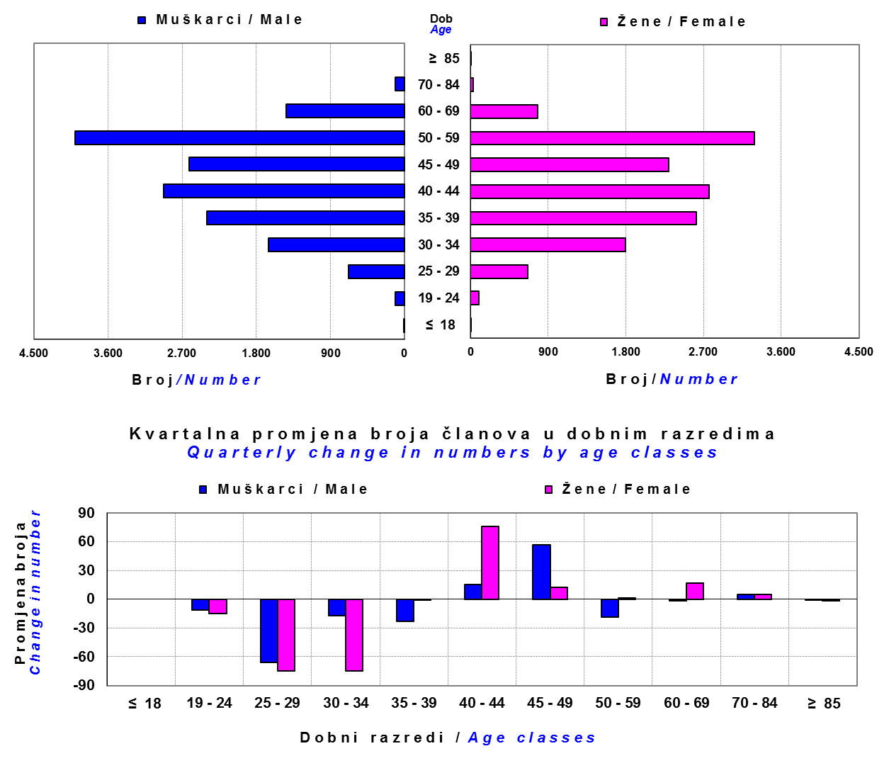

Izvor / Source: DMD-ovi / DMDs

Sadržaj / Contents

 |  |  |  |  |  |  |  |  | stranica / page 19

20 Tablica 21 - Graf 12
...
Dobrovoljno mirovinsko društvo Voluntary pension fund management company | Zatvoreni dobrovoljni mirovinski fond Closed voluntary pension fund | Cijene udjela ZDMF-ova ZDMFs' unit prices |  | Prinosi ZDMF-ova / ZDMFs' rates of return
Raiffeisen d.d. | ZDMF T-HT | 231.1182 | 229.2054 | 0.83% | -0.03% | 1.86% | 8.26% | 7.65% | 20.12.2006.
Izvor / Source: HANFA

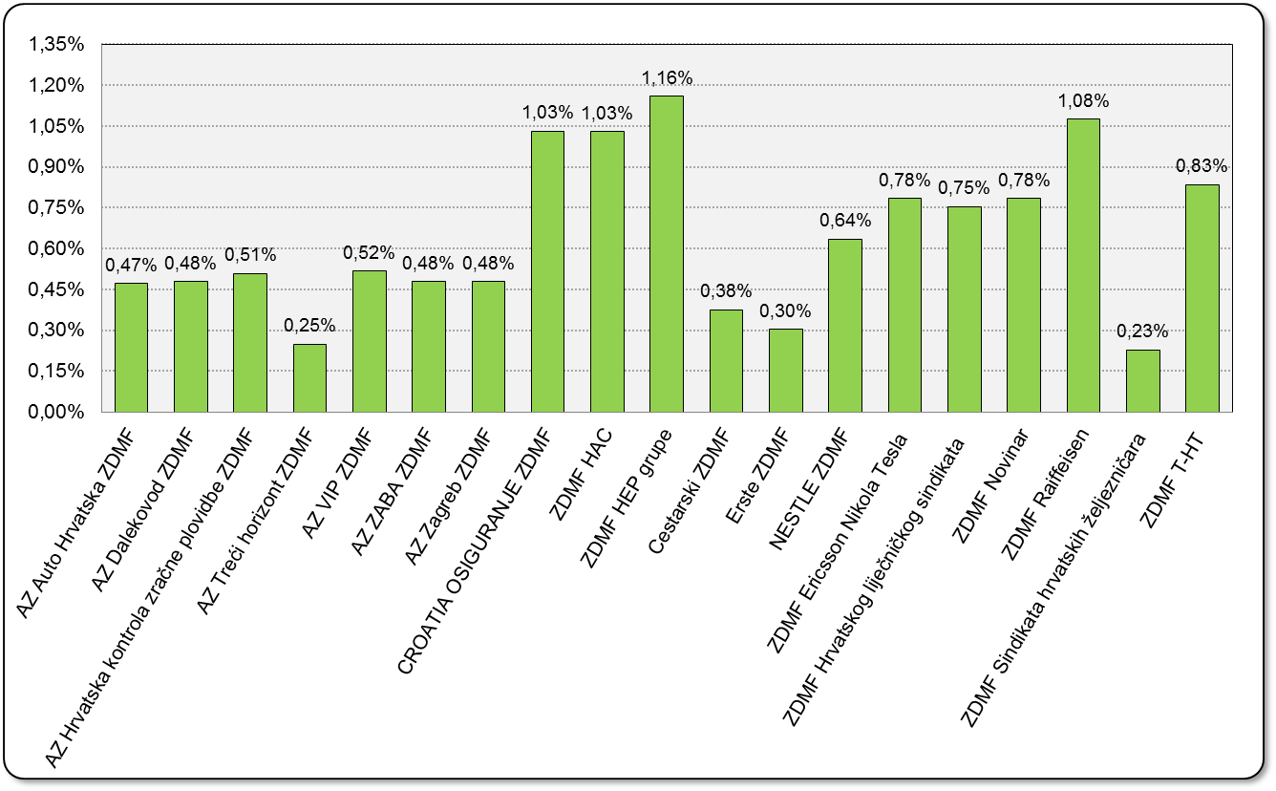
Grafikon 12: Mjesečni prinosi ZDMF-ova |  |  |  |  |  |  |  |  | Travanj 2018.
Chart 12: ZDMF monthly rates of return |  |  |  |  |  |  |  |  | April 2018

Izvor / Source: HANFA

Sadržaj / Contents

 |  |  |  |  |  |  |  |  | stranica / page 20

21 Tablica 22,23 - Graf 13,14
...
 |  |  | Izvor / Source: HANFA

Tablica 23: Broj korisnika i broj ugovora u zadnjih godinu dana |  |  | Grafikon 14: Broj korisnika i broj ugovora u zadnjih godinu dana | Kvartalni podaci Quarterly data
Table 23: Number of pensioners and contracts over the past year |  |  | Chart 14: Number of pensioners and contracts over the past year
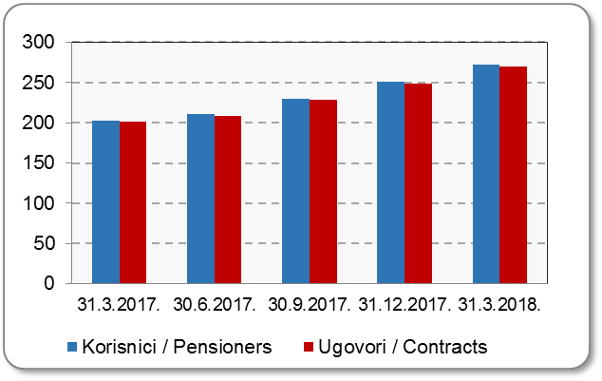
Mjesec Month | Korisnici Pensioners | Ugovori Contracts
31.3.2017. | 203 | 201
30.6.2017. | 211 | 209
30.9.2017. | 230 | 228
31.12.2017. | 251 | 249
31.3.2018. | 272 | 270
Izvor / Source: HANFA

 |  |  | Izvor / Source: HANFA

Sadržaj / Contents
...

22 Tablica 24,25 - Graf 15,16
...
 |  |  | Izvor / Source: HANFA

Tablica 25: Broj korisnika i broj ugovora u zadnjih godinu dana |  |  | Grafikon 16: Broj korisnika i broj ugovora u zadnjih godinu dana | Kvartalni podaci Quarterly data
Table 25: Number of pensioners and contracts over the past year |  |  | Chart 16: Number of pensioners and contracts over the past year
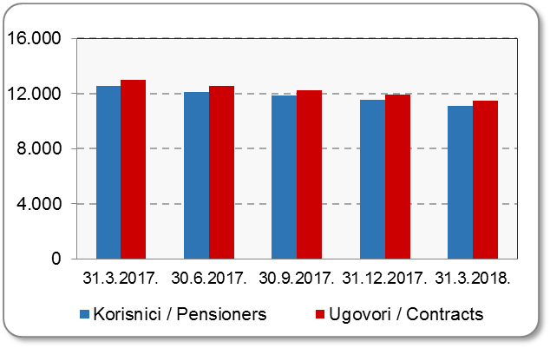
Mjesec Month | Korisnici Pensioners | Ugovori Contracts
31.3.2017. | 12,522 | 12,981
30.6.2017. | 12,098 | 12,525
30.9.2017. | 11,842 | 12,255
31.12.2017. | 11,521 | 11,909
31.3.2018. | 11,104 | 11,464
Izvor / Source: HANFA

 |  |  | Izvor / Source: HANFA

Sadržaj / Contents
...

24 Tablica 27 - Graf 17
...
 | * u tisućama kuna / in thousand HRK
23 | Životna osiguranja kod kojih osiguranik na sebe preuzima investicijski rizik Assurance/insurance linked with units of investment funds - unit-linked | 50,765 | 206,934 | 1,038 | 46,576
24 | Tontine Tontine | - | - | - | -
25 | Osiguranje s kapitalizacijom isplate Assurance with paid-up sum assured | - | - | - | -
 | UKUPNO (neživotna osiguranja, vrste 01 - 18) TOTAL (non-life insurance, lines 01 -18) | 2,930,296 | 2,481,427 | 1,309,353 | 1,077,659
 | UKUPNO (životna osiguranja, vrste 19 - 25) TOTAL (life assurance 19 - 25) | 1,493,359 | 1,166,435 | 21,999 | 840,835
 | UKUPNO / TOTAL | 4,423,655 | 3,647,862 | 1,331,352 | 1,918,494
Izvor / Source: HANFA

Grafikon 17: Udio bruto zaračunate premije po vrstama osiguranja
Chart 17: Gross Written Premium by Line of Insurance
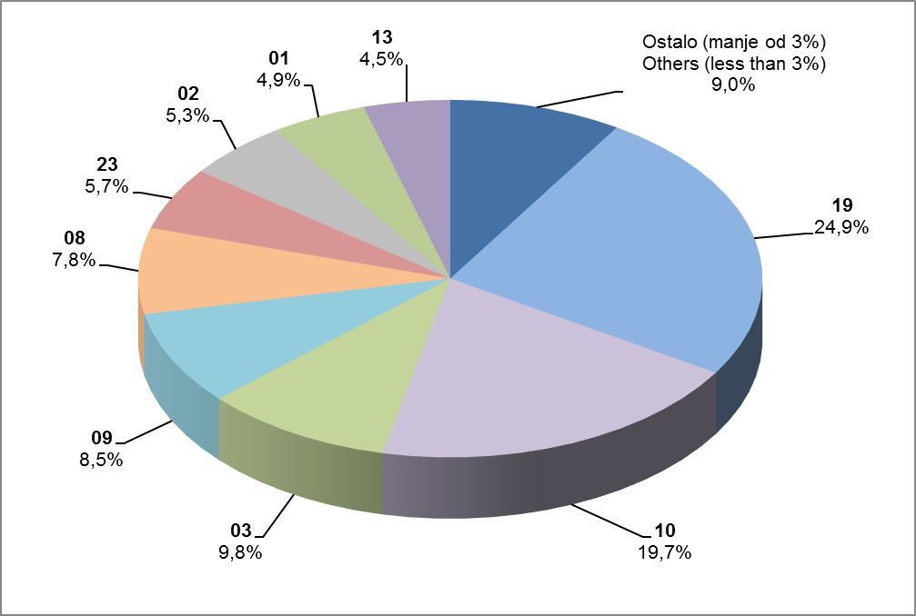

Izvor / Source: HANFA

Sadržaj / Contents
...

25 Graf 18
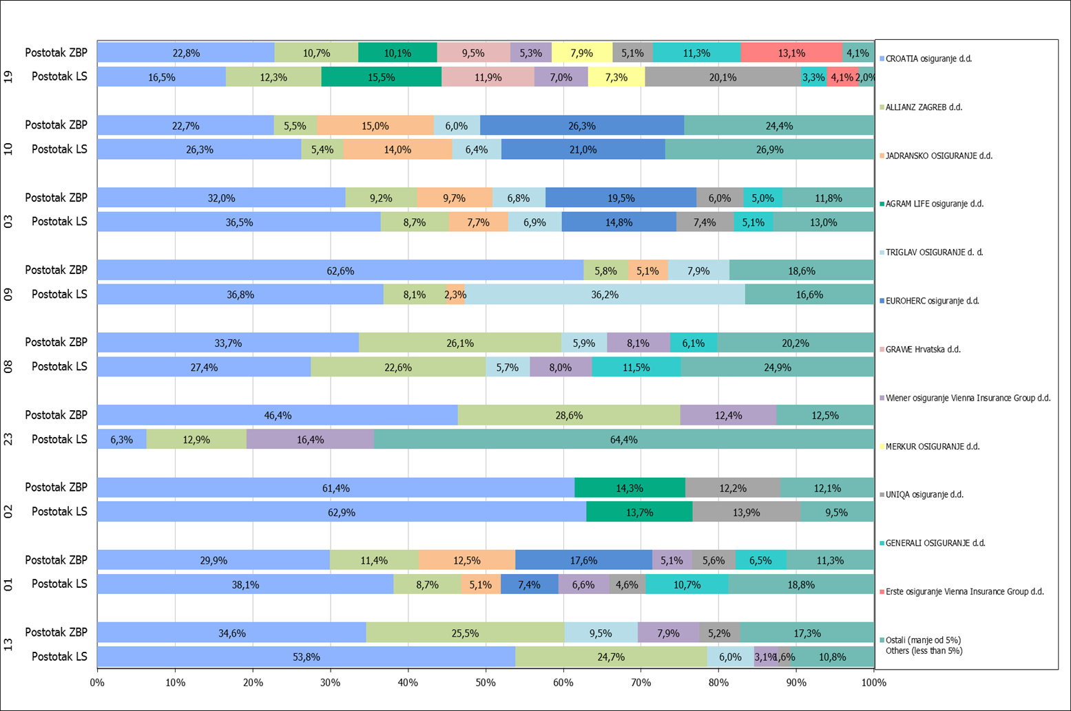
Grafikon 18: Udio zaračunate bruto premije i likvidiranih šteta po društvima za osiguranje po vrstama osiguranja za period od 1. siječnja do 30. travnja 2018.
Chart 18: Share of written premium and claims settled per line of insurances for the period 1 January - 30 April 2018

Izvor / Source: HANFA

Napomena: Grafikon prikazuje društva za osiguranje sa zaračunatom bruto premijom većom od 5% ukupne zaračunate bruto premije u promatranoj vrsti osiguranja.
Grafikon prikazuje samo vrste osiguranja sa zaračunatom bruto premijom većom od 3% ukupne zaračunate bruto premije tržišta osiguranja u RH.
Kratice ZBP i LŠ redom predstavljaju zaračunatu bruto premijiu i likvidirane štete

Note:The chart represents insurance companies with written premium greater then 5% of total written premium of the presented line of insurance.
Chart represents lines of insurance with written premium greater then 3% of total written premium of Croatian insurance market.
Abbreviations ZBP and LŠ stands for written premium and claims settled respectively.

Vrste osiguranja / line of insurance:
...

